Лист 1
ООО "ЖБИ"
г. Хабаровск, ул. Трёхгорная, 8/5
www.cbi27.ru e-mail: cbi1@mail.ru
Тел. 62-03-18, 8 914 414 68 07, 8-914-202-88-51

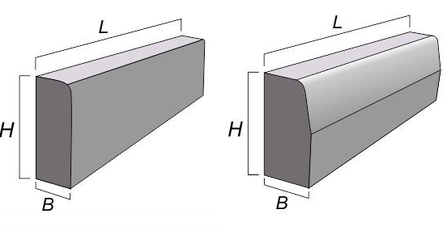
 |  |  |  |  |  |  | 2026 г.
Марка изделия | Ед.изм. | Цена безнал. расчет, с НДС | Цена без НДС, (ИП) | Объём бетона, м3 | Вес, тонн | Размеры изделий, мм
Бордюр тротуарный, дорожный - ГОСТ 6665-91
БР100.20.8 | шт | 470.00 | 400.00 | 0.020 | 0.04 | L-1000, H-200, B-80
БР100.30.15 | шт | 880.00 | 740.00 | 0.043 | 0.10 | L-1000, H-300, B-150
БР300.30.15 | шт | 3,100.00 | 2,590.00 | 0.126 | 0.32 | L-3000, H-300, B-150
БР100.30.18 | шт | 1,210.00 | 990.00 | 0.058 | 0.12 | L-1000, H-300, B-180
БР300.30.18 | шт | 3,520.00 | 2,860.00 | 0.153 | 0.38 | L-3000, H-300, B-180
Колодцы серия 3.900.1-14 в.1 - ГОСТ 8020-2016
Кольцо стеновое
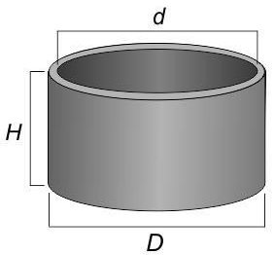
КО6 | шт | 1,650.00 | 1,400.00 | 0.020 | 0.05 | D-840, d -580, H-70
КС 7.3 | шт | 2,800.00 | 2,250.00 | 0.050 | 0.13 | D-840, d -700, H-300
КС 7.9 | шт | 4,250.00 | 3,400.00 | 0.150 | 0.38 | D-840, d -700, H-900
КС 10.3 | шт | 4,250.00 | 3,400.00 | 0.080 | 0.20 | D-1160, d -1000, H-300
КС 10.6 | шт | 4,750.00 | 3,950.00 | 0.160 | 0.40 | D-1160, d -1000, H-600
КС 10.9 | шт | 6,050.00 | 4,850.00 | 0.240 | 0.60 | D-1160, d -1000, H-900
КС 15.3 | шт | 5,100.00 | 4,150.00 | 0.140 | 0.33 | D-1680, d -1500, H-300
КС 15.6 | шт | 7,150.00 | 5,750.00 | 0.265 | 0.66 | D-1680, d -1500, H-600
КС 15.9 | шт | 10,050.00 | 8,150.00 | 0.400 | 1.00 | D-1680, d -1500, H-900
КС 20.6 | шт | 11,000.00 | 9,050.00 | 0.390 | 0.98 | D-2200, d -2000, H-600
КС 20.9 | шт | 17,600.00 | 14,050.00 | 0.590 | 1.48 | D-2200, d -2000, H-900
Плита днища
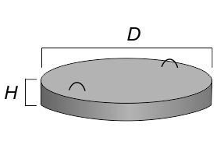
ПН10 | шт | 5,950.00 | 4,750.00 | 0.180 | 0.45 | D-1500, H-100
ПН15 | шт | 11,850.00 | 9,500.00 | 0.380 | 0.95 | D-2000, H-120
ПН20 | шт | 22,850.00 | 18,300.00 | 0.590 | 1.48 | D-2500, H-120
ПН10 инд. | шт | 5,950.00 | 4,750.00 | 0.180 | 0.41 | D-1160, H-150
ПН15 инд. | шт | 11,850.00 | 9,500.00 | 0.380 | 0.87 | D-1680, H-150
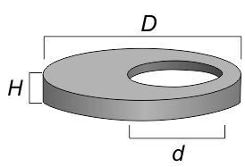
Плита перекрытия
ПП 10-1 | шт | 4,500.00 | 3,650.00 | 0.100 | 0.25 | D-1160, H-150, d-70
ПП 10-2 | шт | 5,350.00 | 4,250.00 | 0.100 | 0.25 | D-1160, H-150, d-70
ПП 15-1 | шт | 10,250.00 | 8,250.00 | 0.270 | 0.68 | D-1680, H-150, d-70
ПП 15-2 | шт | 11,250.00 | 9,050.00 | 0.270 | 0.68 | D-1680, H-150, d-70
ПП 20-2 (20-1) | шт | 21,150.00 | 17,950.00 | 0.550 | 1.38 | D-2200, H-160, d-70
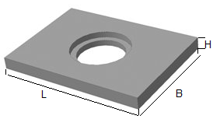
КЦО 1,2 | шт | 8,800.00 | 7,040.00 | 0.170 | 0.39 | D-1160, H-220, d-70
КЦО 1,7 | шт | 19,650.00 | 15,700.00 | 0.421 | 0.97 | D-1680, H-220, d-70
КЦО 2,2 | шт | 36,500.00 | 28,600.00 | 0.750 | 1.80 | D-2200, H-220, d-70
ПО10 | шт | 11,650.00 | 9,240.00 | 0.320 | 0.80 | L-1700, B-1700, H-150
ПД6 | шт | 34,500.00 | 27,610.00 | 0.850 | 2.10 | L-2500, B-1750, H-220
ПД10 | шт | 36,300.00 | 29,700.00 | 0.990 | 2.50 | L-2800, B-2000, H-220
Марка изделия | Ед.изм. | Цена безнал. расчет, с НДС | Цена без НДС, (ИП) | Объём бетона, м3 | Вес, тонн | Размеры изделий, мм
Лотки - серия 3.006.1-2.87
Л1.8/2 | шт | 5,200.00 | 4,200.00 | 0.175 | 0.45 | L-3000, B-420, H-360
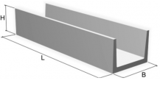
Л4.8/2 | шт | 9,550.00 | 7,700.00 | 0.360 | 0.90 | L-3000, B-780, H-530
Л5.8/2 | шт | 11,165.00 | 8,970.00 | 0.440 | 1.10 | L-3000, B-780, H-680
Л7.8/2 | шт | 17,325.00 | 14,300.00 | 0.530 | 1.35 | L-3000, B-1160, H-680
Лотки - индивидуальный проект ЖБИ
ЛТ100.22.20 | шт | 730.00 | 600.00 | 0.025 | 0.06 | L-1000, B-220, H-200
ЛК100.30.30 | шт | 1,320.00 | 1,060.00 | 0.050 | 0.12 | L-1000, B-300, H-300
ЛК300.30.30 | шт | 4,015.00 | 3,220.00 | 0.150 | 0.35 | L-3000, B-300, H-300
Лотки - серии 3.006.1-8, 3.503.1-66
ЛК300.60.45-1 | шт | 7,700.00 | 6,160.00 | 0.270 | 0.68 | L-3000, B-580, H-430
Плиты лотков - серии 3.006.1-2.87, 3.006.1-8
П-150-30 | шт | 950.00 | 770.00 | 0.025 | 0.06 | L-1500, B-300, H-50
П1-8/2 | шт | 1,050.00 | 860.00 | 0.040 | 0.09 | L-1500, B-420, H-60
ПТ150.60.8-9 | шт | 2,480.00 | 1,980.00 | 0.070 | 0.18 | L-1500, B-580, H-80
П5-8/2 | шт | 3,150.00 | 2,530.00 | 0.090 | 0.22 | L-1500, B-780, H-80
П-8-8 | шт | 12,200.00 | 9,680.00 | 0.350 | 0.80 | L-3000, B-1160, H-100

Лотки кабельные, плиты, бруски - серия 3.407.1-157
Л 20.5 | шт | 3,350.00 | 2,680.00 | 0.070 | 0.17 | L-2000, B-500, H-160
Л 20.10 | шт | 4,750.00 | 3,830.00 | 0.110 | 0.28 | L-2000, B-1000, H-160
П 10.5 плита | шт | 1,050.00 | 935.00 | 0.030 | 0.07 | L-1000, B-500, H-60
Б5 брусок | шт | 485.00 | 385.00 | 0.010 | 0.02 | L-500, B-100, H-150
Б10 брусок | шт | 965.00 | 780.00 | 0.020 | 0.04 | L-1000, B-100, H-150

На всю продукцию предоставляются паспорта качества.
Изготавливаем изделия по индивидуальным чертежам.
Доставка по г.Хабаровску - 7000 руб рейс (2 часа) автомобиль с краном, 4,5 тонны.
Предоставляем скидки постоянным покупателям.

